版型狀況
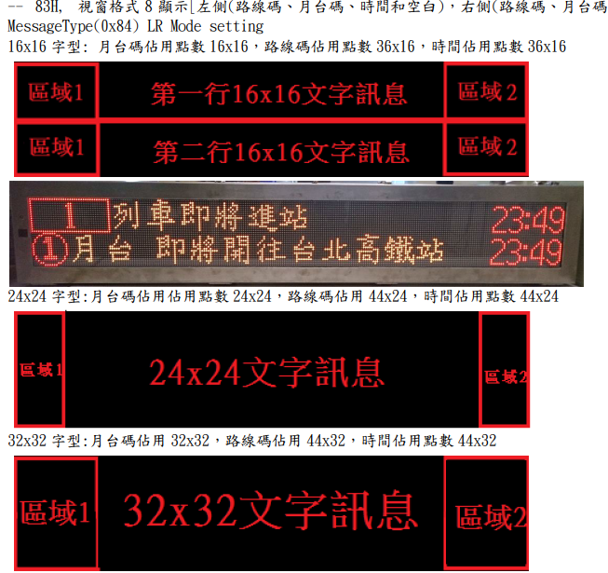
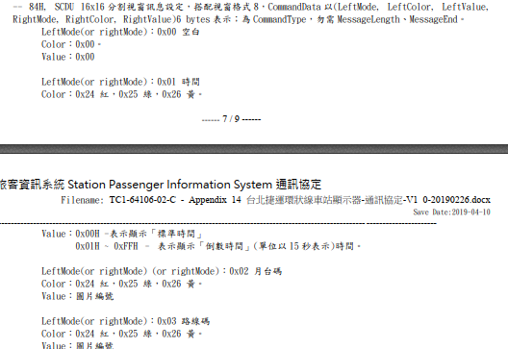

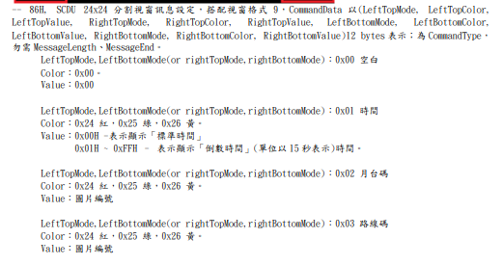

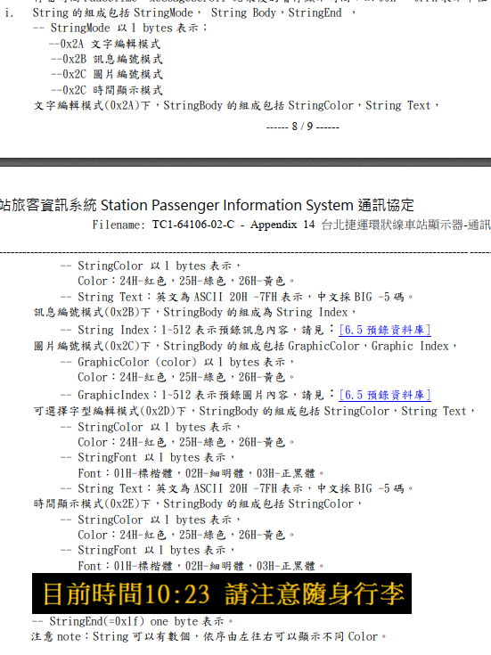

工作表2
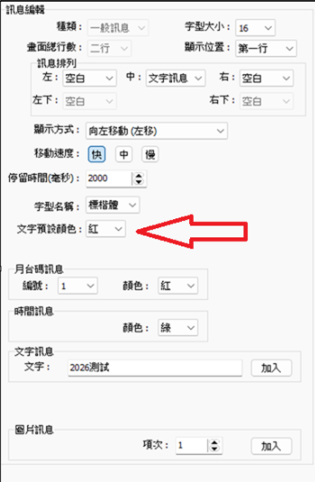
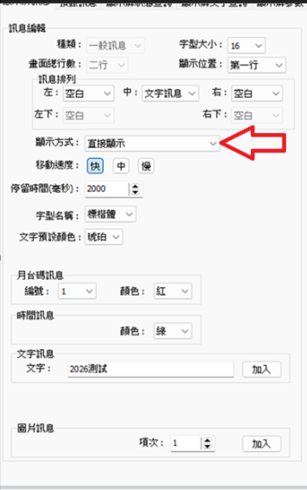
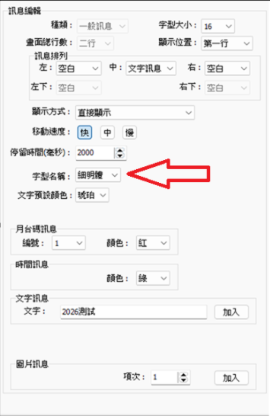
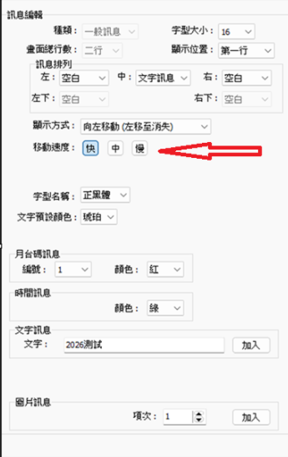
封包內容 | 差異性 | 基本參數
顏色測試
55 AA 02 0A 1E 34 22 00 01 1F 00 84 00 00 00 00 00 00 7F 21 7C 2F 83 10 00 63 02 14 2D 24 01 32 30 32 36 B4 FA B8 D5 1F 1E 1D AC | 紅色
55 AA 02 0A 1E 34 22 00 01 1F 00 84 00 00 00 00 00 00 7F 21 7C 2F 83 10 00 63 02 14 2D 25 01 32 30 32 36 B4 FA B8 D5 1F 1E 1D AD | 綠色
55 AA 02 0A 1E 34 22 00 01 1F 00 84 00 00 00 00 00 00 7F 21 7C 2F 83 10 00 63 02 14 2D 26 01 32 30 32 36 B4 FA B8 D5 1F 1E 1D AE | 琥珀色
顯示方式
55 AA 02 0A 1E 34 23 00 01 20 00 84 00 00 00 00 00 00 7F 21 7C 2F 77 83 10 00 61 02 14 2D 26 01 32 30 32 36 B4 FA B8 D5 1F 1E 1D 24 | 直接顯示
55 AA 02 0A 1E 34 22 00 01 1F 00 84 00 00 00 00 00 00 7F 21 7C 2F 83 10 00 63 02 14 2D 26 01 32 30 32 36 B4 FA B8 D5 1F 1E 1D AE | 左移
55 AA 02 0A 1E 34 22 00 01 1F 00 84 00 00 00 00 00 00 7F 21 7C 2F 83 10 00 64 02 00 2D 26 01 32 30 32 36 B4 FA B8 D5 1F 1E 1D 9B | 左移消失
55 AA 02 0A 1E 34 22 00 01 1F 00 84 00 00 00 00 00 00 7F 21 7C 2F 83 10 00 65 02 14 2D 26 01 32 30 32 36 B4 FA B8 D5 1F 1E 1D B0 | 下向捲動
55 AA 02 0A 1E 34 22 00 01 1F 00 84 00 00 00 00 00 00 7F 21 7C 2F 83 10 00 66 02 14 2D 26 01 32 30 32 36 B4 FA B8 D5 1F 1E 1D B1 | 向上捲動
字型
55 AA 02 0A 1E 34 23 00 01 20 00 84 00 00 00 00 00 00 7F 21 7C 2F 77 83 10 00 61 02 14 2D 26 01 32 30 32 36 B4 FA B8 D5 1F 1E 1D 24 | 標楷體
55 AA 02 0A 1E 34 23 00 01 20 00 84 00 00 00 00 00 00 7F 21 7C 2F 77 83 10 00 61 02 14 2D 26 02 32 30 32 36 B4 FA B8 D5 1F 1E 1D 25 | 細明體
55 AA 02 0A 1E 34 23 00 01 20 00 84 00 00 00 00 00 00 7F 21 7C 2F 77 83 10 00 61 02 14 2D 26 03 32 30 32 36 B4 FA B8 D5 1F 1E 1D 26 | 正黑體
字體
55 AA 02 0A 1E 34 22 00 01 1F 00 84 00 00 00 00 00 00 7F 21 7C 2F 83 10 00 64 02 00 2D 26 03 32 30 32 36 B4 FA B8 D5 1F 1E 1D 9D | 快
55 AA 02 0A 1E 34 22 00 01 1F 00 84 00 00 00 00 00 00 7F 21 7C 2F 83 10 00 64 03 00 2D 26 03 32 30 32 36 B4 FA B8 D5 1F 1E 1D 9E | 中
55 AA 02 0A 1E 34 22 00 01 1F 00 84 00 00 00 00 00 00 7F 21 7C 2F 83 10 00 64 04 00 2D 26 03 32 30 32 36 B4 FA B8 D5 1F 1E 1D 9F | 慢
字型大小
55 AA 02 0A 1E 34 22 00 01 1F 00 84 00 00 00 00 00 00 7F 21 7C 2F 83 10 00 64 02 00 2D 26 03 32 30 32 36 B4 FA B8 D5 1F 1E 1D 9D | 16
55 AA 02 0A 1E 34 28 00 01 25 00 86 00 00 00 00 00 00 00 00 00 00 00 00 7F 22 7C 2F 85 10 00 64 02 00 2D 26 03 32 30 32 36 B4 FA B8 D5 1F 1E 1D A8 | 24(無法選上下行)
55 AA 02 0A 1E 34 22 00 01 1F 00 84 00 00 00 00 00 00 7F 23 7C 2F 83 10 00 64 02 00 2D 26 03 32 30 32 36 B4 FA B8 D5 1F 1E 1D 9F | 32
上下行
55 AA 02 0A 1E 34 22 00 01 1F 00 84 00 00 00 00 00 00 7F 21 7C 2F 83 10 00 64 02 00 2D 26 03 32 30 32 36 B4 FA B8 D5 1F 1E 1D 9D | 上行
55 AA 02 0A 1E 34 22 00 02 1F 00 84 00 00 00 00 00 00 7F 21 7C 2F 83 10 00 64 02 00 2D 26 03 32 30 32 36 B4 FA B8 D5 1F 1E 1D 9E | 下行
訊息排列模式
55 AA 02 0A 1E 34 22 00 01 1F 00 84 00 00 00 00 00 00 7F 21 7C 2F 83 10 00 64 02 00 2D 26 03 32 30 32 36 B4 FA B8 D5 1F 1E 1D 9D | 左空右空
55 AA 02 0A 1E 34 22 00 01 1F 00 84 01 25 00 00 00 00 7F 21 7C 2F 83 10 00 64 02 00 2D 26 03 32 30 32 36 B4 FA B8 D5 1F 1E 1D C3 | 左時間(綠色)右空
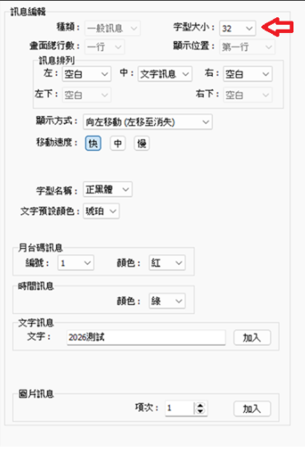
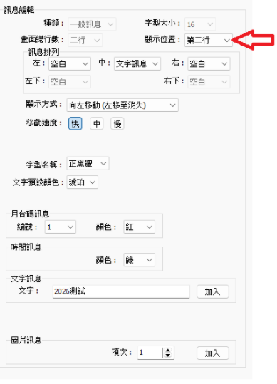
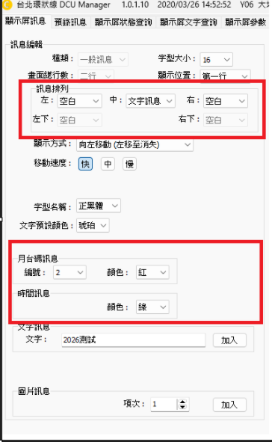
55 AA 02 0A 1E 34 22 00 01 1F 00 84 01 24 00 00 00 00 7F 21 7C 2F 83 10 00 64 02 00 2D 26 03 32 30 32 36 B4 FA B8 D5 1F 1E 1D C2 | 左時間(紅色)右空
55 AA 02 0A 1E 34 22 00 01 1F 00 84 01 26 00 00 00 00 7F 21 7C 2F 83 10 00 64 02 00 2D 26 03 32 30 32 36 B4 FA B8 D5 1F 1E 1D C4 | 左時間(琥珀色)右空
55 AA 02 0A 1E 34 22 00 01 1F 00 84 01 26 00 00 00 00 7F 21 7C 2F 83 10 00 64 02 00 2D 26 03 32 30 32 36 B4 FA B8 D5 1F 1E 1D C4 | 左月台碼1 右空
55 AA 02 0A 1E 34 22 00 01 1F 00 84 02 24 02 00 00 00 7F 21 7C 2F 83 10 00 64 02 00 2D 26 03 32 30 32 36 B4 FA B8 D5 1F 1E 1D C5 | 左月台碼2 右空
55 AA 02 0A 1E 34 22 00 01 1F 00 84 03 26 01 00 00 00 7F 21 7C 2F 83 10 00 64 02 00 2D 26 03 32 30 32 36 B4 FA B8 D5 1F 1E 1D C7 | 左路線碼 右空
55 AA 02 0A 1E 34 22 00 01 1F 00 84 00 00 00 01 25 00 7F 21 7C 2F 83 10 00 64 02 00 2D 26 03 32 30 32 36 B4 FA B8 D5 1F 1E 1D C3 | 左空右時間(綠色)
55 AA 02 0A 1E 34 22 00 01 1F 00 84 00 00 00 01 24 00 7F 21 7C 2F 83 10 00 64 02 00 2D 26 03 32 30 32 36 B4 FA B8 D5 1F 1E 1D C2 | 左空右時間(紅色)
55 AA 02 0A 1E 34 22 00 01 1F 00 84 00 00 00 01 26 00 7F 21 7C 2F 83 10 00 64 02 00 2D 26 03 32 30 32 36 B4 FA B8 D5 1F 1E 1D C4 | 左空右時間(琥珀色)
55 AA 02 0A 1E 34 22 00 01 1F 00 84 00 00 00 02 24 01 7F 21 7C 2F 83 10 00 64 02 00 2D 26 03 32 30 32 36 B4 FA B8 D5 1F 1E 1D C4 | 左空 右月台碼1
55 AA 02 0A 1E 34 22 00 01 1F 00 84 00 00 00 02 24 02 7F 21 7C 2F 83 10 00 64 02 00 2D 26 03 32 30 32 36 B4 FA B8 D5 1F 1E 1D C5 | 左空 右月台碼2
55 AA 02 0A 1E 34 22 00 01 1F 00 84 00 00 00 03 26 01 7F 21 7C 2F 83 10 00 64 02 00 2D 26 03 32 30 32 36 B4 FA B8 D5 1F 1E 1D C7 | 左空 右路線碼
畫面顯示模式
55 AA 02 0A 1E 32 02 00 42 48 8A | 正常模式
55 AA 02 0A 1E 32 02 00 42 49 8B | 顯示ID
55 AA 02 0A 1E 32 02 00 42 4A 8C | 測試模式
警示燈模式
55 AA 02 0A 1E 33 02 00 3A 02 3C | 開
55 AA 02 0A 1E 33 02 00 3A 00 3A | 關
55 AA 02 0A 1E 33 02 00 3A 01 3B | 恆亮
顯示畫面
55 AA 02 0A 1E 33 02 00 39 01 3A | 開
55 AA 02 0A 1E 33 02 00 39 00 39 | 關

